Estadísticas
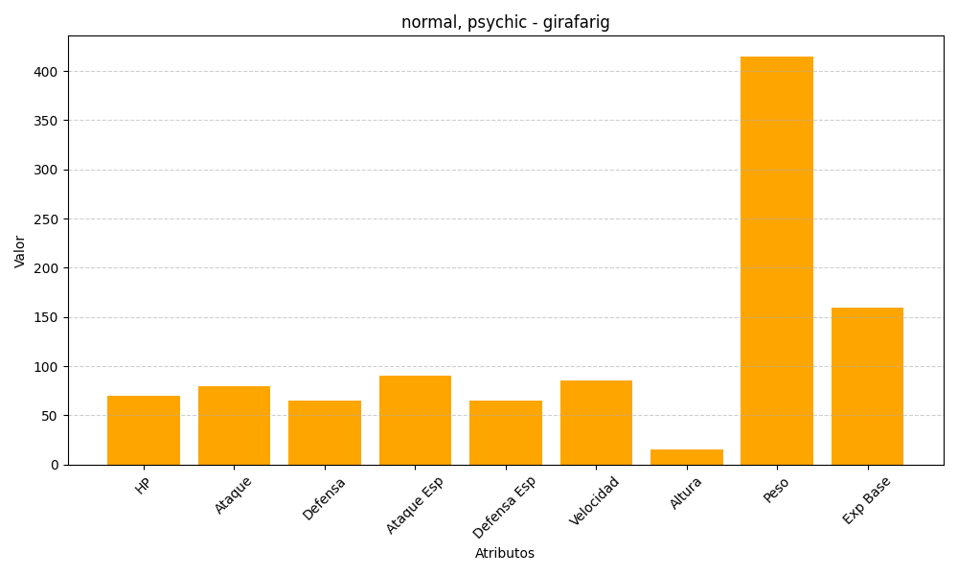
ID | Nombre | Tipo | HP | Ataque | Defensa | Ataque Especial | Defensa Especial | Velocidad | Altura | Peso | Experiencia Base
203 | girafarig | normal, psychic | 70 | 80 | 65 | 90 | 65 | 85 | 15 | 415 | 159

